Príklad B0
Základný príklad - Formátovanie bunky, keď hodnotu formátovanej bunky nepoužívame

Zadanie: V tabuľke naformátujte meno (1. stĺpec) na zeleno, ak je v stĺpci "spolu" číslo menšie ako 10

 | máj | jún | júl | spolu
Janka | 4 | -5 | 8 | 7
Danka | 2 | 7 | 6 | 15
Majka | 5 | 2 | -6 | 1

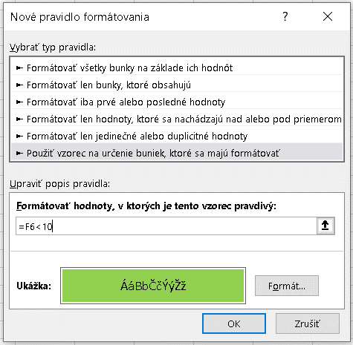
Postup:
1) Označíme oblasť, ktorá môže byť formátovaná. Keďže teoreticky každé meno môže byť formátované, tak označíme oblasť B6:B8.
2) V karte Domov klikneme Podmienené formátovanie/Nové pravidlo/Použiť vzorec ...
3) Nastavíme formát a zadáme podmienku =F6 < 10 - viď obrázok.
3a) Podmienku nastavujeme pre bunku, ktorá sa nachádza vľavo hore v oblasti, ktorú formátujeme.
3b) V našom prípade je to oblasť B6:B8. Formátovanie bunky B6 závisí od bunky F6.
3c) Pretože chceme formátovať aj mená v iných riadkoch musí byť riadok vo F6 relatívny. Teda nie $6.

Poznámky:
1) V tomto prípade môže byť podmienka aj $F6 < 1.
2) Často vidím podmienku zapísanú =F6:F8 < 10.
2a) Funguje to aj takto, v tomto prípade. Pretože Excel ignoruje :F8.
2b) Rovnako to bude fungovať aj keby bola podmienka zapísaná =F6:F999 < 10
2c) Nefunguje to v každom prípade, preto používajte správny zápis.

